Sheet2
Sub For 循环 () For i=1 To 30 Step 1 Range("M"& i+2).Value Next I End Sub | Sub IF 举例() IF Range("D14").Value >0 Then Range("E14").Value="大于零" Else Range("E14").Value="不大于零" End End Sub | 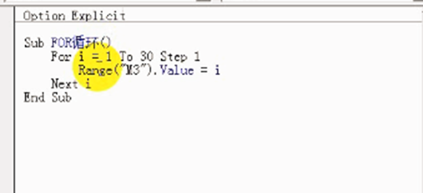 | 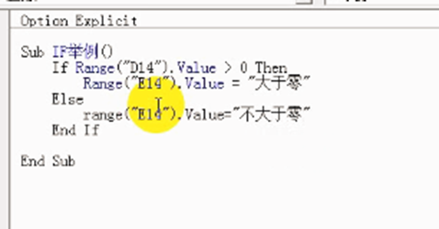
Sub deom1 () Range("D11").Value =999 End Sub Sub deom2 () Range("E14").Interior.ColorIndex = 6 End Sub | Sub deom3 () Range("D17").Cut Range("D20") End Sub Sub deom4 () Range("D17").Copy Range("D21") End Sub | 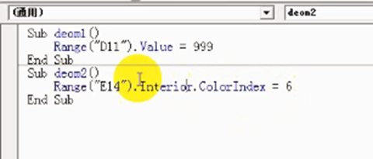 |  | 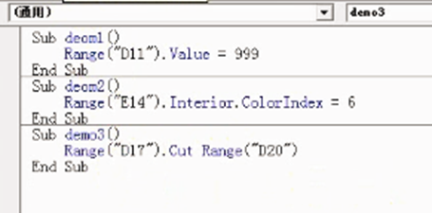
Sub 奇偶数() IF Range("B6").Value MOD 2=1 Then Range("B6").Value=99 .Interior.ColorIndex = 4 Else Range("B6").Interior.ColorIndex = 3 End IF End Sub | Sub 奇偶数() For i =6 To 50 Step 1 IF Range("B"& i).Value MOD 2=1 Then Range("B"& i)).Value=99 .Interior.ColorIndex = 4 Else Range("B"& i).Interior.ColorIndex = 3 End IF Next i End Sub | 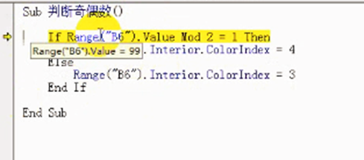 | 